Hoja1
Configuración de fecha y hora para el RTC |  |  |  |  |  |  |  |  |  |  |  |  |  |  |  | Otra opción es usar otro tipo de display

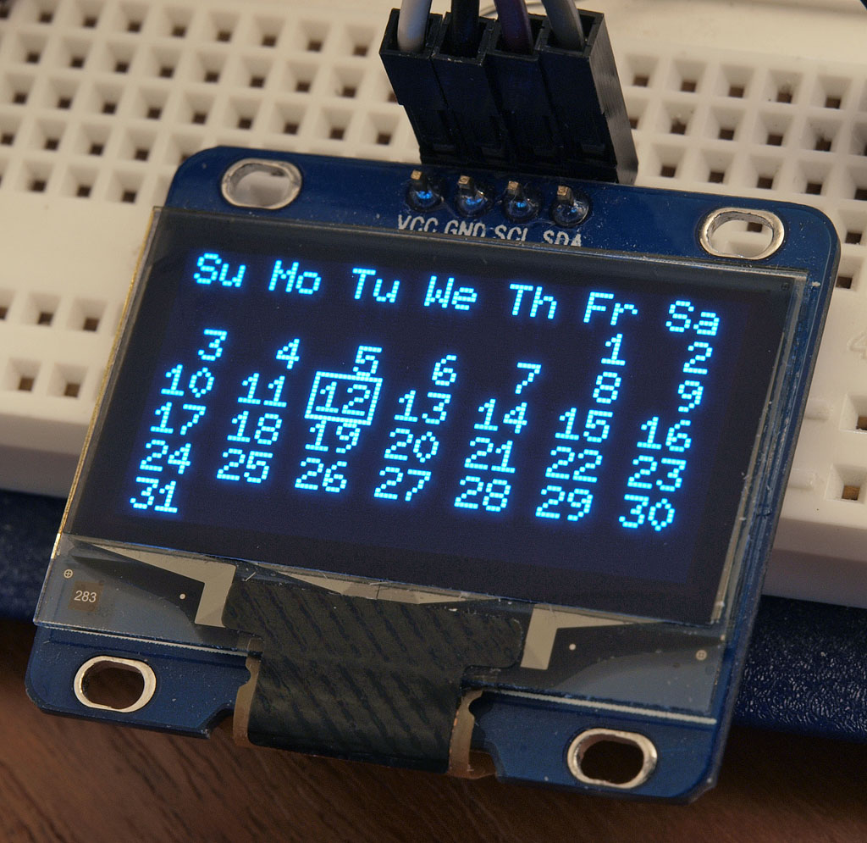
 |  | ¿ | Q | u | é |  | d | í | a |  | e | s | ?

M | i | e | r |  |  | 1 | 8 | / | 1 | 2 | / | 2 | 0 | 2 | 2

 | ¿ | Q | u | é |  | h | o | r | a |  | e | s | ?

 |  |  |  | 1 | 4 | : | 5 | 5 | : | 1 | 0

Selección de días feriados

E | l | e | g | i | r |  | f | e | r | i | a | d | o

2 | 5 | / | 0 | 5 |  |  | O | K |  | C | A | N | C | E | L

Selección de rangos horarios por día

S | e | l | e | c | c | i | o | n | a | r |  | d | í | a

D |  | L |  | M | a |  | M | i |  | J |  | V |  | S

M | i | e | c | o | l | e | s |  | - | R | a | n | g | o | 1

O | N |  |  | 0 | 7 | : | 3 | 0

M | i | e | c | o | l | e | s |  | - | R | a | n | g | o | 1

O | F | F |  | 1 | 2 | : | 3 | 0

